Инфографика
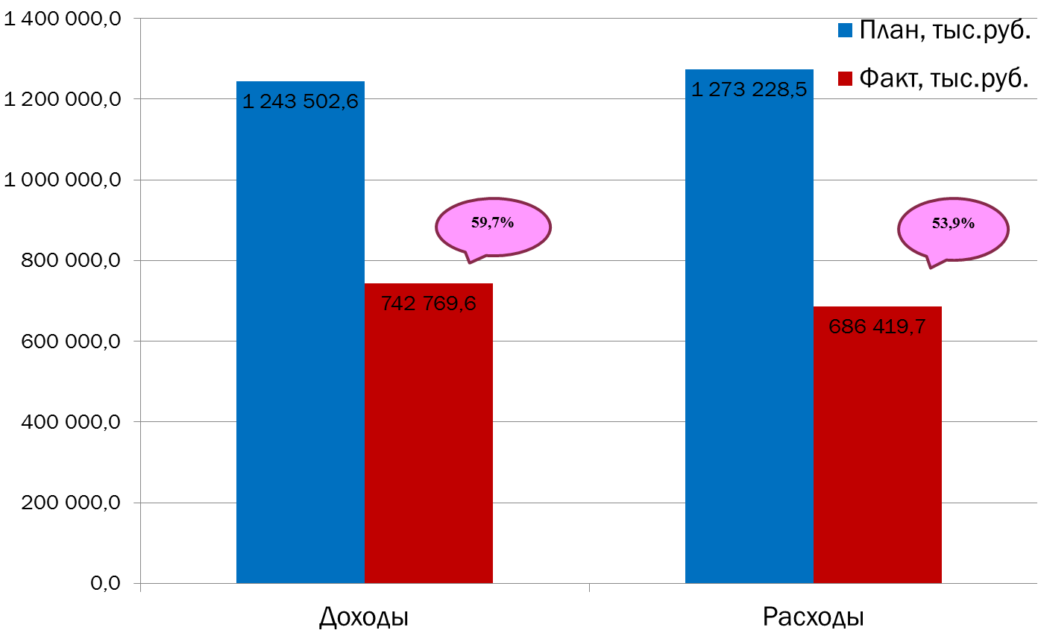
Текущее исполнение городского бюджета на 01.09.2022 г.

